상품제안서
[플레이고] WD11 전자 아로마오일 디퓨저 미니 불멍 가습기 120ml 1P | 상품코드: F31183

 |  |  |  |  |  |  | 02-412-0044 | www.easy1.co.kr
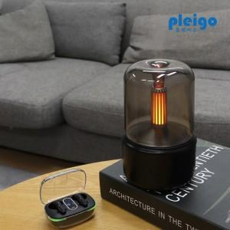

【상세/제작정보】 | 1박스 입수 수량 - 40개&nbsp; 1박스당 택배비 : 4,000원

【인쇄/포장옵션】 | 레이저, 풀칼라 / 포장지포장

【공급단가】 | 수량 | 50~ | 100~ | 500~ | 1,000~ | 2,000~
*VAT별도 | 단가 | 13,590원 | 13,380원 | 13,060원 | 12,540원 | 12,020원

【상품 URL】 | https://dev.easy1.co.kr:443/src/goods_detail.php?gdno=31183

